工程内不適合管理票
 | 工 程 内 不 適 合 品 管 理 票

 |  |  | ① |  |  |  |  |  |  | ➁ | 管理部確認 |  |  | ③ | 品質保証部確認 |  |  | 品証受付番号
発行部門 |  | 製造1部加工課 |  |  |  | 課長 |  |  |  |  | 課長 |  |  | 担当 |  | 課長 |  | № 24 - 26
発行日 |  | 2024-11-05
当該部門 |  | 技術部金型課

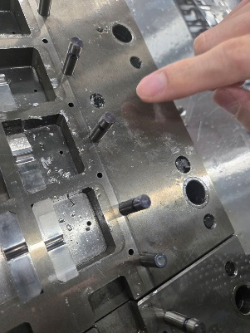
品名/図番 |  | NT3621-P50 |  |  |  |  |  | ロット№ |  |  |  | 241029 |  |  |  | 数量 | 23,000個
不適合の内容・性質 |  |  |  |  |  |  |  |  |  |  |  |  |  |  |  |  |  |  |  |  |  | 2024-10-29
生産中、決まった箇所のガイドリフタが破損した。
10月29日、10月31日、11月1日の3回
10月29日生産分は寸法不良及び打痕などの不適合に関わる可能性がある為、
次工程には流さず隔離・保留品とした。（約23,000個)
10/31・11/1は破損後に生産した製品は選別し、次工程には流さず廃棄した。（少量）

原因（発生及び流出）

 |  |  |  |  |  |  |  |  |  |  |  |  |  |  |  |  |  |  |  |  |  | 2024-10-31
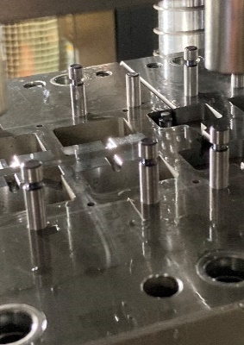
 |  |  |  |  |  |  |  |  |  |  |  |  |  |  |  |  |  |  | 担当 |  | 課長

不適合品の処置 該当欄に○をを付ける |  |  |  |  |  |  |  |  | 処置者 |  |  |  | ③是正処置の必要性 （ 要 不要 ） |  |  |  |  |  |  | 品証確認
処置日 |  | 廃棄 |  | 選別 | 手直し |  | 特採 |  |  |  |  |  | 主管部門 |  |  | 製造1加工課
2024-11-01 |  | 〇 |  |  |  |  |  |  |  |  |  |  | 関連部門 |  |  | 技術部

 | 工 程 内 不 適 合 品 管 理 票 |  |  |  |  |  |  |  |  |  |  |  |  |  |  |  |  |  |  |  |  | 2024-11-01
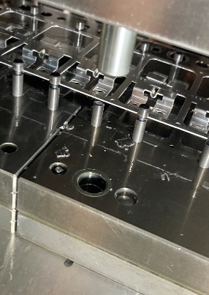
 |  |  | ① |  |  |  |  |  |  | ➁ | 管理部確認 |  |  | ③ | 品質保証部確認 |  |  | 品証受付番号
発行部門 |  | 製造1部加工課 |  |  |  | 課長 |  |  |  |  | 課長 |  |  | 担当 |  | 課長 |  | №
発行日 |  | 2024-11-05
当該部門 |  | 技術部金型課

品名/図番 |  | NT3621-P50 |  |  |  |  |  | ロット№ |  |  |  | 241029 |  |  |  | 数量 | 23,000個
不適合の内容・性質
生産中、決まった箇所のガイドリフタが破損した。
10月29日、10月31日、11月1日の3回
10月29日生産分は寸法不良及び打痕などの不適合に関わる可能性がある為、
次工程には流さず隔離・保留品とした。（約23,000個)
10/31・11/1は破損後に生産した製品は選別し、次工程には流さず廃棄した。（少量）

原因（発生及び流出）

 |  |  |  |  |  |  |  |  |  |  |  |  |  |  |  |  |  |  | 担当 |  | 課長

不適合品の処置 該当欄に○をを付ける |  |  |  |  |  |  |  |  | 処置者 |  |  |  | ③是正処置の必要性 （ 要 不要 ） |  |  |  |  |  |  | 品証確認
処置日 |  | 廃棄 |  | 選別 | 手直し |  | 特採 |  |  |  |  |  | 主管部門 |  |  | 製造1加工課
2024-11-01 |  | 〇 |  |  |  |  |  |  |  |  |  |  | 関連部門 |  |  | 技術部

